1#
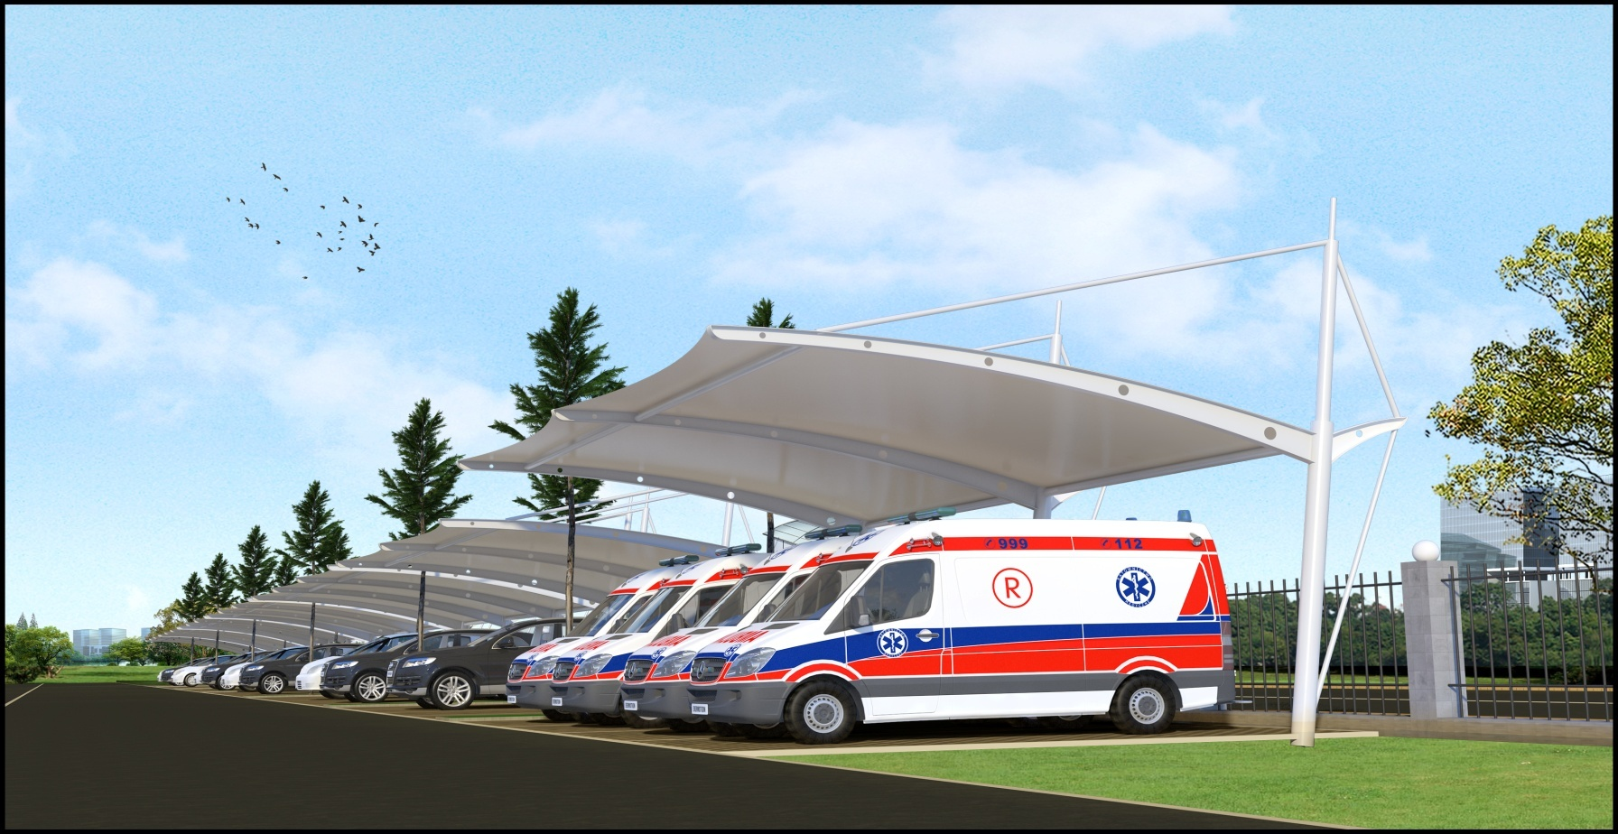
医院膜结构停车棚施工项目报价表
项目名称：四川省遂宁市民康医院膜结构停车棚施工项目
建筑面积：6米*115.6米=693.6㎡
项目 序号 | 构件 规格 型号 | 数量 | 单位 | 单价（元） | 金额（元） | 备 注
1 | 圆管立柱Φ219*4.0 | 1.6 | T |  |  | 国标圆管
2 | 圆管立柱Φ114*3.0 | 0.8 | T |  |  | 国标圆管
3 | 圆管立柱Φ60*3.0 | 1.1 | T |  |  | 国标圆管
4 | 圆管立柱Φ50*3.0 | 0.2 | T |  |  | 国标圆管
5 | 联系杆件Φ89*4.0 | 0.9 | T |  |  | 国标圆管
6 | H型钢梁 | 3.8 | T |  |  | H320*120*6*6
7 | 加筋连接钢板 | 0.2 | T
8 | 螺丝连接件 | 142 | 套
9 | 钢结构材料制作费 | 8.6 | T |  |  | 加工、焊接、除锈
10 | 钢构件环氧富锌底漆 | 25 | kg
11 | 钢构件环氧富锌中间漆 | 25 | kg
12 | 钢构件丙烯酸面漆 | 25 | kg
13 | 油漆专用稀释剂 | 20 | kg
14 | PVDF膜材1200g/m² | 763 | ㎡ |  |  | 质保15年
15 | 膜材压边条 | 141 | m |  |  | 铝合金压条
16 | 压边条专用钻尾螺丝 | 1400 | 套
17 | PE钢索 | 116 | m |  |  | 含PE钢索扣
18 | 安装辅料 | 1 | 项 |  |  | 焊接耗材等配件
19 | 安装费 | 763 | ㎡
20 | 预埋钢板400*400*14 | 22 | 套
21 | 预埋螺栓Φ24 | 88 | 根
22 | 材料运输费 | 1 | 项
 | 合计 |  |  |  | 0

附：膜结构停车棚效果图
遂宁市民康医院膜结构停车棚效果图

